Лист1
Предложение
Наименование | модель | Фото | Производитель | Ед. | К-во | Цена | Сумма

Звуковоая система
частотный диапазон 70 - 20 000 Гц; программная мощность 800 Вт; пиковая мощность 1600 Вт; импеданс 8 Ом; разъемы Neutrik Speakon (2 ед.); адаптер для стойки; деревянный корпус (фанера); защитная решетка. | FOCUS 12 | 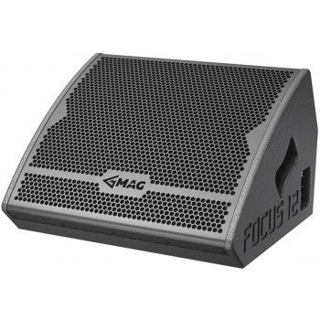 | MAG | шт. | 5 | 25,173.00 | 125,865.00
Мощность: 2*1700W (4Ω) 2*2200W (2Ω) BRIDGED 8Ω 3400W 4Ω 6000W Импульсный блок питания Частотный диапазон:20Hz-20KHz S/N rate: ≥ 110 dB Класс: 2H Автоматический лимитер Защиты:перегрузка,перегрев,короткое замыкание,DC | MA48 | 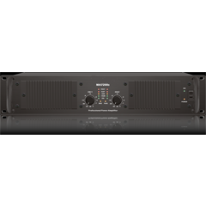 | B&G | шт. | 2 | 26,800.00 | 53,600.00
Полужесткие чехлы для транспортировки | FOCUS12-TB |  | MAG | шт. | 5 | 1,200.00 | 6,000.00
Рек для усилителей 6U |  |  |  | шт. | 1 | 7,300.00 | 7,300.00
ИТОГО ПО ЗВУКУ грн |  |  |  |  |  |  | 192,765.00

